Sheet1
飞亚达科技大厦临时卡信息收集
序号 | 公司名称 | 姓名 | 电话号码 | 扫码识别查询自己经过的地方） | 疫情查询截图
1 | 上海微创软件有限公司 | 胡豪 | 18820296536 | 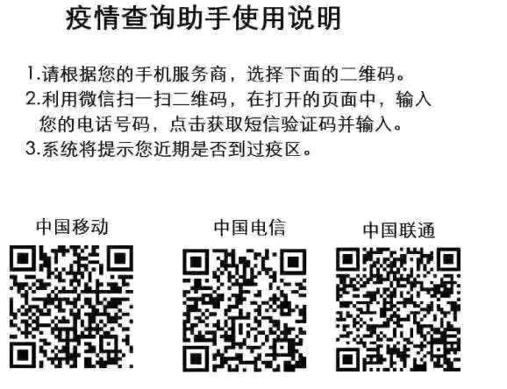 | 